Sheet1
건물용도코드
코드 | 코드명 | 도시지역 내 분류 | 상업지역 중 서비스 기능
01000 | 단독주택 |  |  | 건축물 용도
01001 | 단독주택 | 주거지역 | 해당없음 | 데이터가 없는 것들
01002 | 다중주택 | 주거지역 | 해당없음 | 상업지역 - 서비스기능
01003 | 다가구주택 | 주거지역 | 해당없음 | 용도지역 - 도시지역 -
01004 | 공관 | 주거지역 | 해당없음
02000 | 공동주택 | 주거지역 | 해당없음
02001 | 아파트 | 주거지역 | 해당없음
02002 | 연립주택 | 주거지역 | 해당없음
02003 | 다세대주택 | 주거지역 | 해당없음
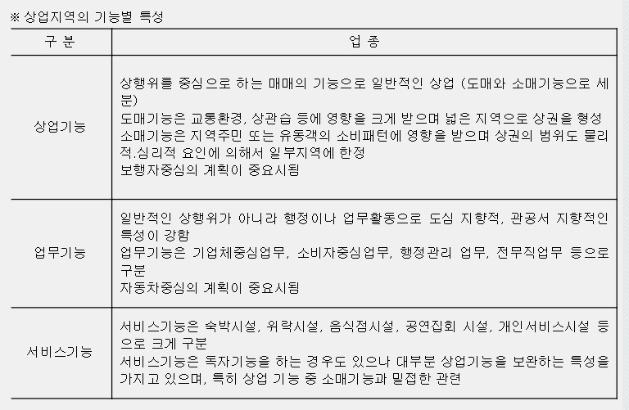
02004 | 생활편익시설 | 주거지역 | 해당없음
02005 | 부대시설 | 주거지역 | 해당없음
02006 | 복리시설 | 주거지역 | 해당없음
02007 | 기숙사 | 주거지역 | 해당없음
03000 | 1종근린생활시설
03001 | 소매점 | 근린상업지역
03002 | 휴게음식점 | 근린상업지역 | 음식
03003 | 이(미)용원 | 근린상업지역 | 개인서비스업
03004 | 일반목욕장 | 근린상업지역 | 개인서비스업
03005 | 의원 | 근린상업지역 | 기타서비스시설
03006 | 체육장 | 근린상업지역 | 위락
03007 | 마을공동시설 | 근린상업지역
03008 | 변전소 | 근린상업지역
03009 | 양수장 | 근린상업지역
03010 | 정수장 | 근린상업지역
03011 | 대피소 | 근린상업지역
03012 | 공중화장실 | 근린상업지역
03013 | 세탁소 | 근린상업지역 | 개인서비스업
03014 | 치과의원 | 근린상업지역 | 기타서비스시설
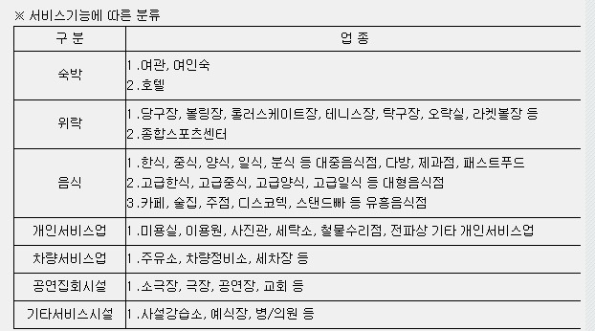
03015 | 한의원 | 근린상업지역 | 기타서비스시설
03016 | 침술원 | 근린상업지역 | 기타서비스시설
03017 | 접골원 | 근린상업지역 | 기타서비스시설
03018 | 조산원 | 근린상업지역 | 기타서비스시설
03019 | 탁구장 | 근린상업지역 | 위락
03020 | 체육도장 | 근린상업지역 | 위락
03021 | 마을공회당 | 근린상업지역
03022 | 마을공동작업소 | 근린상업지역
03023 | 마을공동구판장 | 근린상업지역
03100 | 공공시설 | 근린상업지역
03101 | 동사무소 | 근린상업지역
03102 | 경찰서 | 근린상업지역
03103 | 파출소 | 근린상업지역
03104 | 소방서 | 근린상업지역 |  | 참고: http://blog.daum.net/krd114/17074465
03105 | 우체국 | 근린상업지역
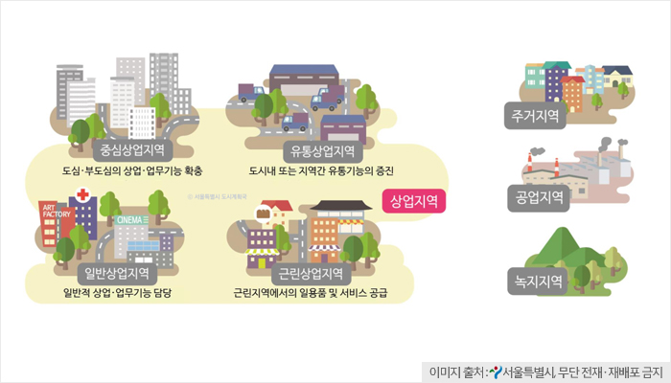
03106 | 전신전화국 | 근린상업지역
03107 | 방송국 | 근린상업지역
03108 | 보건소 | 근린상업지역 | 기타서비스시설
03109 | 공공도서관 | 근린상업지역 | 기타서비스시설
03110 | 지역의료보험조합 | 근린상업지역
03199 | 기타공공시설 | 근린상업지역
03999 | 기타제1종근생 | 근린상업지역
04000 | 제2종근린생활시설
04001 | 일반음식점 | 근린상업지역 | 음식
04002 | 휴게음식점 | 근린상업지역 | 음식
04003 | 기원 | 근린상업지역 | 기타서비스시설
04004 | 서점 | 근린상업지역
04005 | 제조업소 | 근린상업지역
04006 | 수리점 | 근린상업지역 | 개인서비스업
04007 | 게임제공업소 | 근린상업지역
04008 | 사진관 | 근린상업지역 | 개인서비스업 | 참고: http://luris.molit.go.kr/web/actreg/lawlanguage/WebLawLanguageView.jsp?termsNo=00275&termsIndexNm=
04009 | 표구점 | 근린상업지역 | 개인서비스업
04010 | 학원 | 근린상업지역 | 기타서비스시설
04011 | 장의사 | 근린상업지역 | 기타서비스시설
04012 | 동물병원 | 근린상업지역 | 기타서비스시설
04014 | 독서실 | 근린상업지역
04015 | 총포판매소 | 근린상업지역
04016 | 단란주점 | 근린상업지역 | 위락
04017 | 의약품도매점 | 근린상업지역
04018 | 자동차영업소 | 근린상업지역 | 차량서비스업
04019 | 안마시술소 | 근린상업지역
04020 | 노래연습장 | 근린상업지역 | 위락
04021 | 세탁소 | 근린상업지역 | 개인서비스업
04022 | 멀티미디어문화콘텐츠 설비제공업소 | 근린상업지역
04023 | 복합유통제공업소 | 근린상업지역
04101 | 테니스장 | 근린상업지역 | 위락
04102 | 체력단련장 | 근린상업지역 | 위락
04103 | 에어로빅장 | 근린상업지역 | 위락
04104 | 볼링장 | 근린상업지역 | 위락
04105 | 당구장 | 근린상업지역 | 위락
04106 | 실내낚시터 | 근린상업지역 | 위락
04107 | 골프연습장 | 근린상업지역 | 위락
04199 | 기타운동시설 | 근린상업지역 | 위락
04201 | 교회 | 근린상업지역 | 공연집회시설
04202 | 성당 | 근린상업지역 | 공연집회시설
04203 | 사찰 | 근린상업지역 | 공연집회시설
04299 | 기타종교집회장 | 근린상업지역 | 공연집회시설
04301 | 극장(영화관) | 근린상업지역 | 공연집회시설
04302 | 음악당 | 근린상업지역 | 공연집회시설
04303 | 연예장 | 근린상업지역 | 공연집회시설
04304 | 비디오물감상실 | 근린상업지역 | 공연집회시설
04305 | 비디오물소극장 | 근린상업지역 | 공연집회시설
04399 | 기타공연장 | 근린상업지역 | 공연집회시설
04401 | 금융업소 | 근린상업지역 | ?
04402 | 사무소 | 근린상업지역 | ?
04403 | 부동산중개업소 | 근린상업지역 | ?
04404 | 결혼상담소 | 근린상업지역 | ?
04405 | 출판사 | 근린상업지역 | ?
04499 | 기타사무소 | 근린상업지역 | ?
04999 | 기타제2종근생 | 근린상업지역 | ?
05000 | 문화 및 집회시설
05101 | 교회 |  | 공연집회시설
05102 | 성당 |  | 공연집회시설
05103 | 사찰 |  | 공연집회시설
05104 | 기도원 |  | 공연집회시설
05105 | 수도원 |  | 공연집회시설
05106 | 수녀원 |  | 공연집회시설
05107 | 제실 |  | 공연집회시설
05108 | 사당 |  | 공연집회시설
05109 | 납골당 |  | 공연집회시설
05199 | 기타종교집회장 |  | 공연집회시설
05201 | 극장(영화관) |  | 공연집회시설
05202 | 음악당 |  | 공연집회시설
05203 | 연예장 |  | 공연집회시설
05204 | 서커어스장 |  | 공연집회시설
05205 | 비디오물감상실 |  | 공연집회시설
05206 | 비디오물소극장 |  | 공연집회시설
05299 | 기타공연장 |  | 공연집회시설
05301 | 예식장 |  | 공연집회시설
05302 | 회의장 |  | 공연집회시설
05303 | 공회당 |  | 공연집회시설
05304 | 마권장외발매소 |  | 공연집회시설
05305 | 마권전화투표소 |  | 공연집회시설
05399 | 기타집회장 |  | 공연집회시설
05401 | 경마장 |  | 공연집회시설
05402 | 자동차경기장 |  | 공연집회시설
05403 | 체육관 |  | 공연집회시설
05404 | 운동장 |  | 공연집회시설
05499 | 기타관람장 |  | 공연집회시설
05501 | 박물관 |  | 공연집회시설
05502 | 미술관 |  | 공연집회시설
05503 | 과학관 |  | 공연집회시설
05504 | 기념관 |  | 공연집회시설
05505 | 산업전시장 |  | 공연집회시설
05506 | 박람회장 |  | 공연집회시설
05599 | 기타전시장 |  | 공연집회시설
05602 | 식물원 |  | 공연집회시설
05603 | 수족관 |  | 공연집회시설
05699 | 기타동.식물원 |  | 공연집회시설
05999 | 기타문화및집회시설 |  | 공연집회시설
06000 | 판매 및 영업시설
06100 | 도매시장 | 일반상업지역 | 해당없음
06201 | 시장 | 일반상업지역 | 해당없음
06202 | 백화점 | 일반상업지역 | 해당없음
06203 | 대형판매점 | 일반상업지역 | 해당없음
06204 | 대형점 | 일반상업지역 | 해당없음
06205 | 대규모소매점 | 일반상업지역 | 해당없음
06299 | 기타소매시장 | 일반상업지역 | 해당없음
06301 | 상점 | 일반상업지역 | 해당없음
06302 | 게임제공업소 | 일반상업지역 | 해당없음
06303 | 여객자동차터미널 | 일반상업지역 | 해당없음
06304 | 화물터미널 | 일반상업지역 | 해당없음
06305 | 철도역사 | 일반상업지역 | 해당없음
06306 | 공항시설 | 일반상업지역 | 해당없음
06307 | 항만시설(터미널) | 일반상업지역 | 해당없음
06308 | 종합여객시설 | 일반상업지역 | 해당없음
06309 | 멀티미디어문화콘텐츠 설비제공업소 | 일반상업지역 | 해당없음
06310 | 복합유통.제공업소 | 일반상업지역 | 해당없음
06999 | 기타판매및영업시설 | 일반상업지역 | 해당없음
07000 | 의료시설
07101 | 종합병원 |  | 기타서비스시설
07102 | 산부인과병원 |  | 기타서비스시설
07103 | 치과병원 |  | 기타서비스시설
07104 | 한방병원 |  | 기타서비스시설
07105 | 정신병원 |  | 기타서비스시설
07106 | 격리병원 |  | 기타서비스시설
07107 | 병원 |  | 기타서비스시설
07201 | 장례식장 |  | 기타서비스시설
07301 | 전염병원 |  | 기타서비스시설
07302 | 마약진료소 |  | 기타서비스시설
07999 | 기타의료시설 |  | 기타서비스시설
08000 | 교육연구 및 복지시설
08001 | 교육(연수)원 |  | 기타서비스시설
08002 | 직업훈련소 |  | 기타서비스시설
08003 | 학원 |  | 기타서비스시설
08004 | 연구소 |  | 기타서비스시설
08005 | 도서관 |  | 기타서비스시설
08101 | 초등학교 |  | 기타서비스시설
08102 | 중학교 |  | 기타서비스시설
08103 | 고등학교 |  | 기타서비스시설
08104 | 대학교 |  | 기타서비스시설
08105 | 전문대학 |  | 기타서비스시설
08106 | 대학 |  | 기타서비스시설
08199 | 기타학교 |  | 기타서비스시설
08201 | 유치원 |  | 기타서비스시설
08202 | 영유아보육시설 |  | 기타서비스시설
08003 | 어린이집 |  | 기타서비스시설
08204 | 아동복지시설 |  | 기타서비스시설
08299 | 기타아동관련시설 |  | 기타서비스시설
08300 | 노인복지시설 |  | 기타서비스시설
08400 | 사회복지시설 |  | 기타서비스시설
08500 | 근로복지시설 |  | 기타서비스시설
08601 | 청소년수련원(관) |  | 기타서비스시설
08602 | 유스호스텔 |  | 기타서비스시설
08603 | 청소년문화의집 |  | 기타서비스시설
08699 | 기타생활권수련시설 |  | 기타서비스시설
08701 | 청소년수련원(관) |  | 기타서비스시설
08702 | 청소년야영장 |  | 기타서비스시설
08799 | 기타자연권수련시설 |  | 기타서비스시설
08999 | 기타교육연구및복지시설 |  | 기타서비스시설
09000 | 운동시설
09001 | 체육관 |  | 위락
09002 | 운동장시설 |  | 위락
09003 | 탁구장 |  | 위락
09004 | 체육도장 |  | 위락
09005 | 테니스장 |  | 위락
09006 | 체력단련장 |  | 위락
09007 | 에어로빅장 |  | 위락
09008 | 볼링장 |  | 위락
09009 | 당구장 |  | 위락
09010 | 실내낚시터 |  | 위락
09011 | 골프연습장 |  | 위락
09999 | 기타운동시설 |  | 위락
10000 | 업무시설
10101 | 국가기관청사 | 중심상업지역 | 해당없음
10102 | 자치단체청사 | 중심상업지역 | 해당없음
10103 | 외국공관 | 중심상업지역 | 해당없음
10199 | 기타공공업무시설 | 중심상업지역 | 해당없음
10201 | 금융업소 | 중심상업지역 | 해당없음
10202 | 오피스텔 | 중심상업지역 | 해당없음
10203 | 신문사 | 중심상업지역 | 해당없음
10204 | 사무소 | 중심상업지역 | 해당없음
10299 | 기타일반업무시설 | 중심상업지역 | 해당없음
11000 | 숙박시설
11101 | 호텔 |  | 숙박
11102 | 여관 |  | 숙박
11103 | 여인숙 |  | 숙박
11199 | 기타일반숙박시설 |  | 숙박
11201 | 관광호텔 |  | 숙박
11202 | 수상관광호텔 |  | 숙박
11203 | 한국전통호텔 |  | 숙박
11204 | 가족호텔 |  | 숙박
11205 | 휴양콘도미니엄 |  | 숙박
11299 | 기타관광숙박시설 |  | 숙박
12000 | 위락시설
12001 | 단란주점 |  | 위락
12002 | 유흥주점 |  | 위락
12003 | 특수목욕장 |  | 위락
12004 | 유기장 |  | 위락
12005 | 투전기업소 |  | 위락
12006 | 무도장(학원) |  | 위락
12007 | 주점영업 |  | 위락
12008 | 카지노업소 |  | 위락
12009 | 유원시설업의 시설 |  | 위락
12999 | 기타위락시설 |  | 위락
13000 | 공장
13100 | 일반공장 | 공업지역 | 해당없음
13200 | 공해공장 | 공업지역 | 해당없음
14000 | 창고시설 | 공업지역 | 해당없음
14001 | 창고 | 공업지역 | 해당없음
14002 | 하역장 | 공업지역 | 해당없음
14999 | 기타창고시설 | 공업지역 | 해당없음
15000 | 위험물 저장․처리시설
15001 | 주유소 | 공업지역 | 해당없음
15002 | 액화석유가스충전소 | 공업지역 | 해당없음
15003 | 위험물제조소 | 공업지역 | 해당없음
15004 | 위험물저장소 | 공업지역 | 해당없음
15005 | 액화가스취급소 | 공업지역 | 해당없음
15006 | 액화가스판매소 | 공업지역 | 해당없음
15007 | 유독물보관저장시설 | 공업지역 | 해당없음
15008 | 고압가스충전저장소 | 공업지역 | 해당없음
15009 | 석유판매소 | 공업지역 | 해당없음
15999 | 기타위험물저장처리시설 | 공업지역 | 해당없음
16000 | 자동차관련시설
16001 | 주차장 |  | 차량서비스업
16002 | 세차장 |  | 차량서비스업
16003 | 폐차장 |  | 차량서비스업
16004 | 검사장 |  | 차량서비스업
16005 | 매매장 |  | 차량서비스업
16006 | 정비공장 |  | 차량서비스업
16007 | 운전학원 |  | 차량서비스업
16008 | 정비학원 |  | 차량서비스업
16009 | 차고 |  | 차량서비스업
16010 | 주기장 |  | 차량서비스업
16999 | 기타자동차관련시설 |  | 차량서비스업
17000 | 동․식물관련시설
17003 | 도축장 | ? | ? | 동식물 관련 시설이라 해당 없어보임..
17004 | 도계장 | ? | ?
17005 | 버섯재배사 | ? | ?
17006 | 종묘배양시설 | ? | ?
17007 | 온실 | ? | ?
17101 | 축사 | ? | ?
17102 | 양잠 | ? | ?
17103 | 양봉 | ? | ?
17104 | 양어시설 | ? | ?
17105 | 부화장 | ? | ?
17201 | 가축용운동시설 | ? | ?
17202 | 인공수정센터 | ? | ?
17203 | 관리사 | ? | ?
17204 | 가축용창고 | ? | ?
17205 | 가축시장 | ? | ?
17206 | 동물검역소 | ? | ?
17207 | 실험동물사육시설 | ? | ?
17299 | 기타가축시설 | ? | ?
17999 | 기타동식물관련시설 | ? | ?
18000 | 분뇨․쓰레기처리시설
18001 | 분뇨처리시설 | 공업지역 | 해당없음
18002 | 폐기물처리시설 | 공업지역 | 해당없음
18003 | 폐기물재활용시설 | 공업지역 | 해당없음
18004 | 고물상 | 공업지역 | 해당없음
18999 | 기타분뇨쓰레기처리시설 | 공업지역 | 해당없음
19000 | 공공용시설
19002 | 감화원 | ? | ? | 상업지구에 해당하지 않을 듯..? 공용시설..?
19003 | 군사시설 | ? | ?
19004 | 발전소 | ? | ?
19005 | 방송국 | ? | ?
19006 | 전신전화국 | ? | ?
19007 | 촬영소 | ? | ?
19008 | 통신용시설 | ? | ?
19101 | 구치소 | ? | ?
19102 | 소년원 | ? | ?
19103 | 소년분류심사원 | ? | ?
19999 | 기타공공용시설 | ? | ?
20000 | 묘지관련시설
20001 | 화장장 | ? | ? | 이건 ㄹㅇ 아니다
20002 | 납골당 | ? | ?
20003 | 묘지에 부수되는 건축물 | ? | ?
20999 | 기타묘지관련시설 | ? | ?
21000 | 관광휴게시설
21001 | 야외음악당 | ? | ? | 이것도 서비스로 봐도 될는지…!
21002 | 야외극장 | ? | ?
21003 | 어린이회관 | ? | ?
21004 | 관망탑 | ? | ?
21005 | 휴게소 | ? | ?
21006 | 관광지시설 | ? | ?
21999 | 기타관광휴게시설 | ? | ?
27999 | 기타발전시설 | ? | ?
90000 | 거리가게 | ? | ?
90001 | 가로판매대 | ? | ?
90002 | 구두수선대 | ? | ?

